Deckblatt
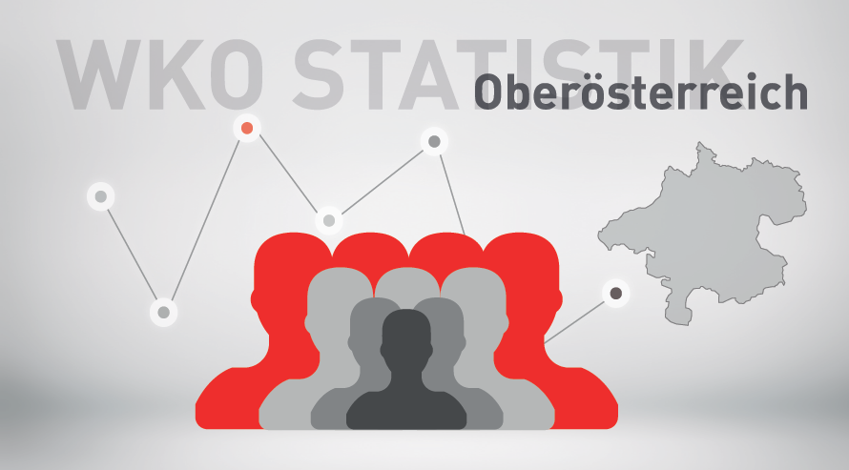

Mitgliederstatistik 2. Quartal 2026

